Average Daily Registration
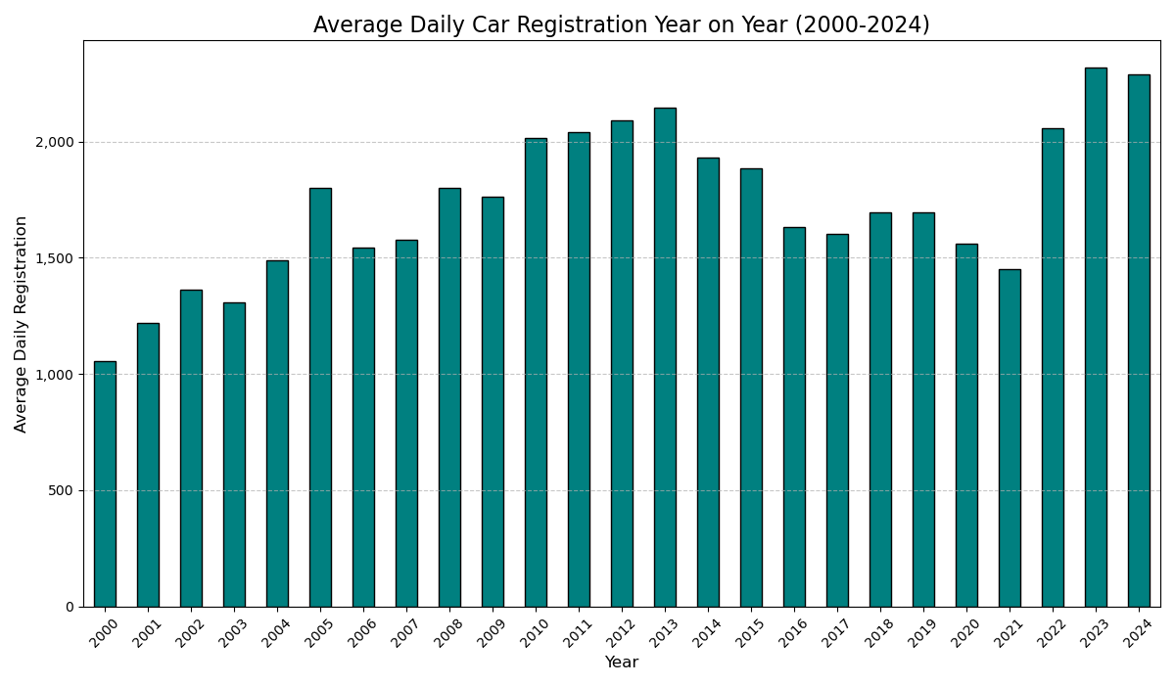
year | 0
2000 | 1055.2005988
2001 | 1219.954955
2002 | 1361.7408537
2003 | 1308.2
2004 | 1487.212766
2005 | 1798.7587302
2006 | 1543.8766234
2007 | 1576.0819672
2008 | 1801.1470588
2009 | 1762.1601307
2010 | 2015.3774834
2011 | 2038.8758389
2012 | 2089.4191419
2013 | 2144.3193548
2014 | 1929.6096866
2015 | 1883.6527778
2016 | 1633.6833333
2017 | 1601.1906077
2018 | 1696.362117
2019 | 1693.2955801
2020 | 1560.3361582
2021 | 1452.2109589
2022 | 2057.3535912
2023 | 2318.5153203
2024 | 2289.3809524

Top 3 Cars
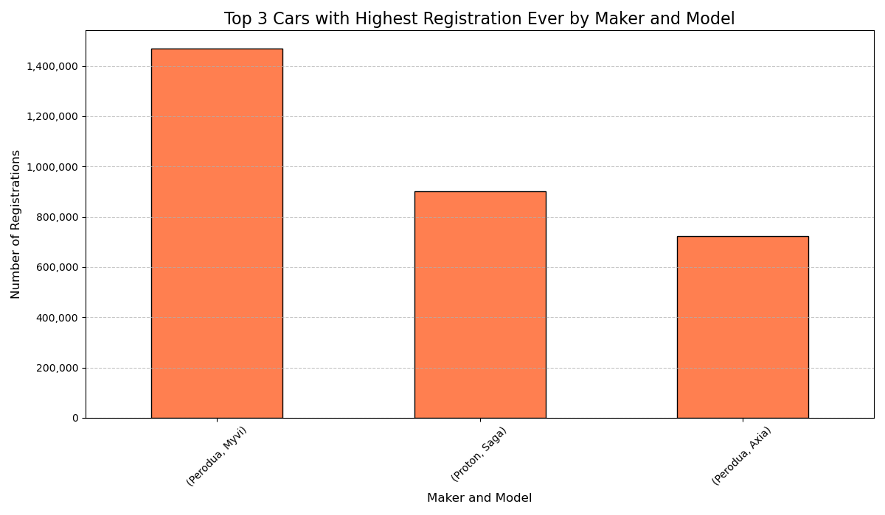
maker | model | 0
Perodua | Myvi | 1467858
Proton | Saga | 901782
Perodua | Axia | 722857

Highest Registration YoY
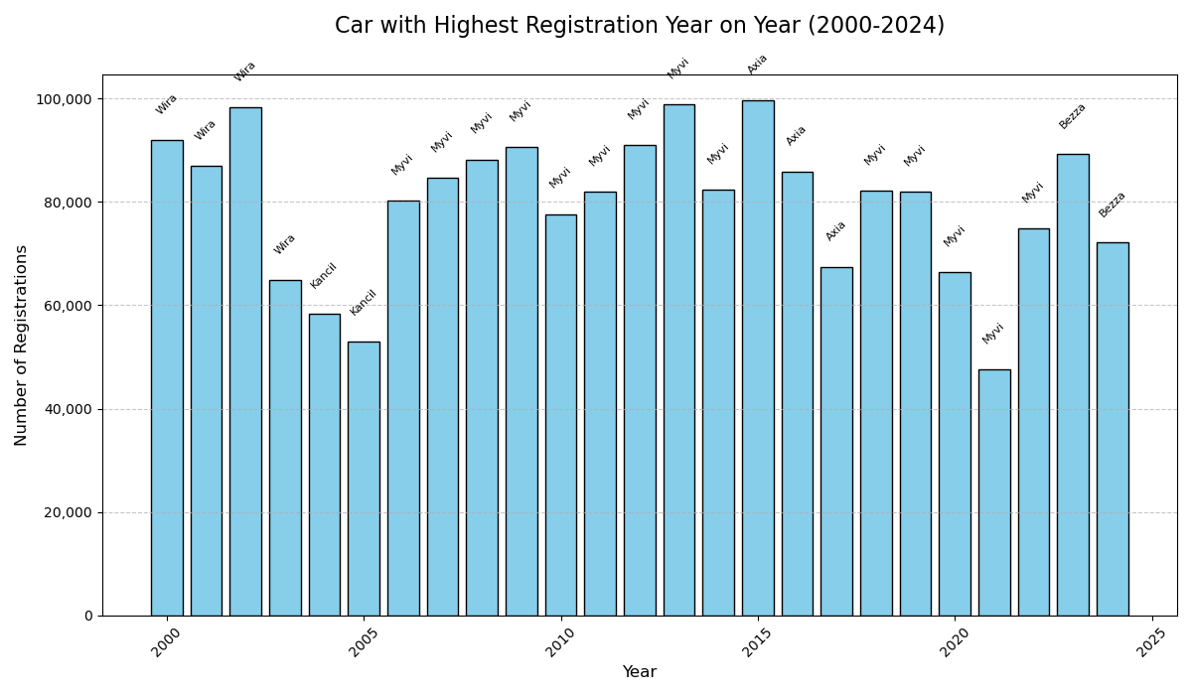
 | year | maker | model | count
279 | 2000 | Proton | Wira | 91909
672 | 2001 | Proton | Wira | 86980
1088 | 2002 | Proton | Wira | 98211
1523 | 2003 | Proton | Wira | 64889
1952 | 2004 | Perodua | Kancil | 58351
2433 | 2005 | Perodua | Kancil | 53039
2926 | 2006 | Perodua | Myvi | 80322
3392 | 2007 | Perodua | Myvi | 84709
3862 | 2008 | Perodua | Myvi | 88219
4366 | 2009 | Perodua | Myvi | 90594
4864 | 2010 | Perodua | Myvi | 77652
5361 | 2011 | Perodua | Myvi | 81897
5882 | 2012 | Perodua | Myvi | 91085
6419 | 2013 | Perodua | Myvi | 98936
6961 | 2014 | Perodua | Myvi | 82377
7505 | 2015 | Perodua | Axia | 99722
8050 | 2016 | Perodua | Axia | 85895
8579 | 2017 | Perodua | Axia | 67463
9104 | 2018 | Perodua | Myvi | 82121
9612 | 2019 | Perodua | Myvi | 81964
10072 | 2020 | Perodua | Myvi | 66328
10527 | 2021 | Perodua | Myvi | 47520
11004 | 2022 | Perodua | Myvi | 74837
11505 | 2023 | Perodua | Bezza | 89265
11996 | 2024 | Perodua | Bezza | 72174

